Sheet1
序号 | 产品名称 | 技术参数 | 参考图例 | 制作周期（设计稿确认后） | 单价 | 数量 | 价格 | 备注
1 | 雨伞 | 撑开直径：105cm、收伞宽度：6.5cm 撑开高度：62cm、收伞高度：32cm 产品重量：350g-400g 防雨级别：4-5级 三折伞 设计：根据要求设计、印制宣传标语图案，彩色印刷 | 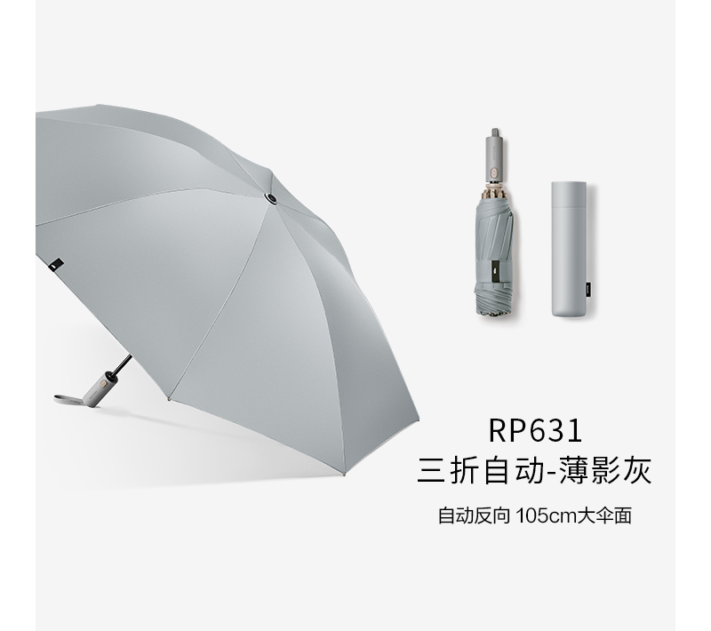 | 15天 | 62.00 | 257 | 15,934.00 | 参数图片一致
2 | 台历 | 尺寸：220*175mm，封面封底触感PU皮料+灰板，锌合金环扣； 工艺：封面镂空+烫哑金 台历内页：300克-400g荷兰白卡，正反彩色印刷； 台历盒：尺寸250*200*28mm ， 450g-500g烫金； 皮带：触感皮、可压印、烫金logo。 设计：根据要求设计、印制宣传标语图案，彩色印刷 | 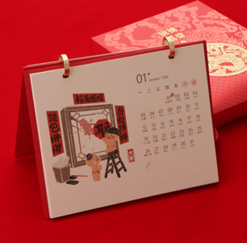 | 15天 | 28.00 | 110 | 3,080.00 | 参数图片一致 数量太少无法定制， 标签、logo建议用水晶贴
4 | 保温杯 | 杯盖：纯钛 杯身：内外纯钛 颜色：银色 容量：200mL-300mL 净重：100g-150g 包装：白色彩盒 设计：根据要求设计、印制宣传标语图案，彩色印刷 | 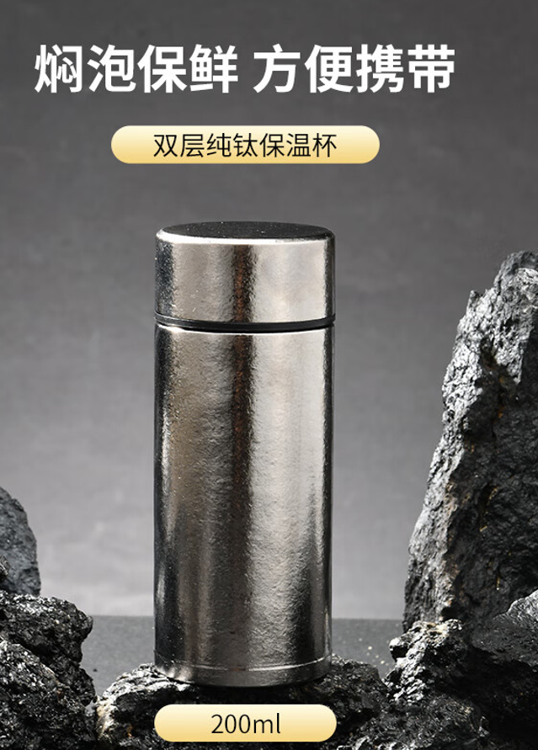 | 15天 | 75.00 | 157 | 11,775.00 | 参数图片一致
5 | 墙贴 | 材质：黑胶车贴制作 尺寸：80cm长*40cm高 设计：根据要求设计、印制宣传标语图案，彩色印刷 安装：需安装 注：贴在洗手台墙面黑框位置，需防水、粘贴背胶不损伤墙面 |  | 15天 | 20.00 | 110 | 2,200.00
6 | 收纳式颈枕 | 1.款式和规格：环绕颈枕，可收纳，配收纳盒，收纳盒材质坚韧，收起后尺寸长*宽*高不超过12cm*16cm；颈枕展开后长*宽*高约为22*20*20，配松紧带，可调节脖围。 2.性能：枕芯为记忆棉（聚氨酯），可拆洗枕套，枕套外圈涤纶含量≥80%，内圈面料涤纶含量≥80%。柔软亲肤，无香味、无异味。 3.主体颜色：灰色或粉色。 4.标识：收纳盒按要求设计、印制宣传标语、图案，持久耐磨。 5.收纳:圆形收纳包。 | 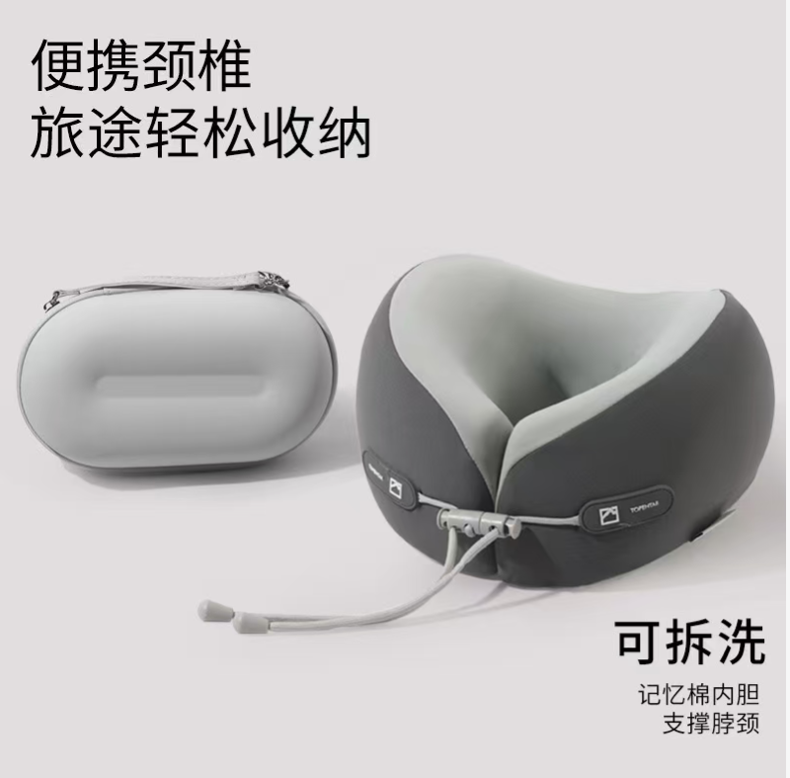 | 15天 | 47.50 | 315 | 14,962.50 | 参数图片一致
 |  |  |  |  |  |  | 47951.5 |  | 处突 | 15,956.15 | 统筹
 |  |  |  |  |  |  |  |  | 营卫 | 17,071.25 | 统筹
 |  |  |  |  |  |  |  |  | 学卫 | 15,000.00 | 科室要求
 |  |  |  |  |  |  |  |  |  | 48,027.40

